Sheet1
 |  |  | Checklist Certificacion Integracion Recaudo IPVOX

 |  |  | Fecha |  | 2021-02-04
 |  |  | Version |  | 1.0.0a
ID | DESCRIPTION | Metodo | Endpoint | Header | Response
1 | Servicio web para crear tarjeta de recaudo | GET | ​https://testing.refacil.co/api/v1/users/downloadCarnet | Authentication | pdf | 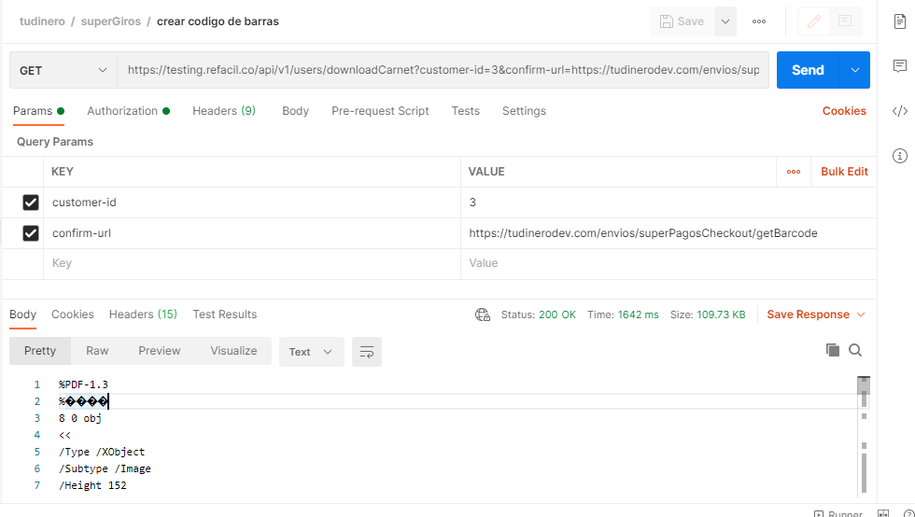
2 | Servicio web para crear tarjeta de recaudo: Sin customer-id | GET | ​https://testing.refacil.co/api/v1/users/downloadCarnet | Authentication | pdf | 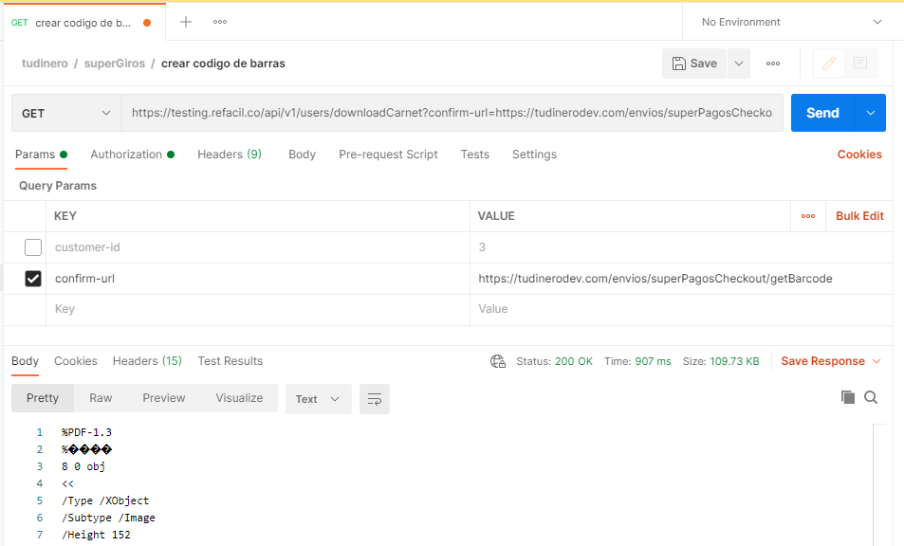
3 | Servicio web para crear tarjeta de recaudo: Sin confirm-url | GET | ​https://testing.refacil.co/api/v1/users/downloadCarnet | Authentication | pdf | 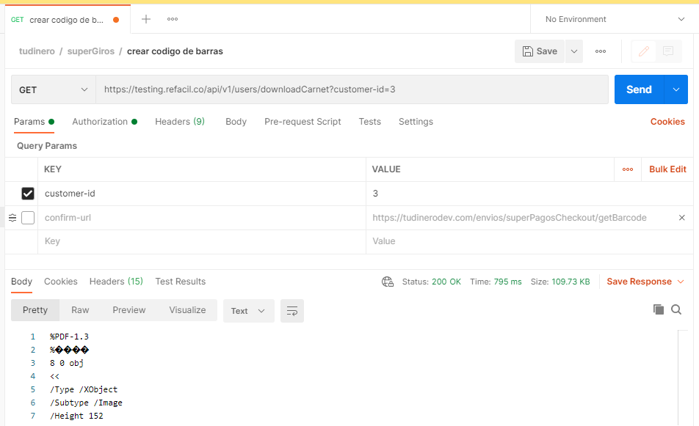
4 | Servicio web para crear tarjeta de recaudo: Sin confirm-url y sin customer-id | GET | ​https://testing.refacil.co/api/v1/users/downloadCarnet | Authentication | pdf | 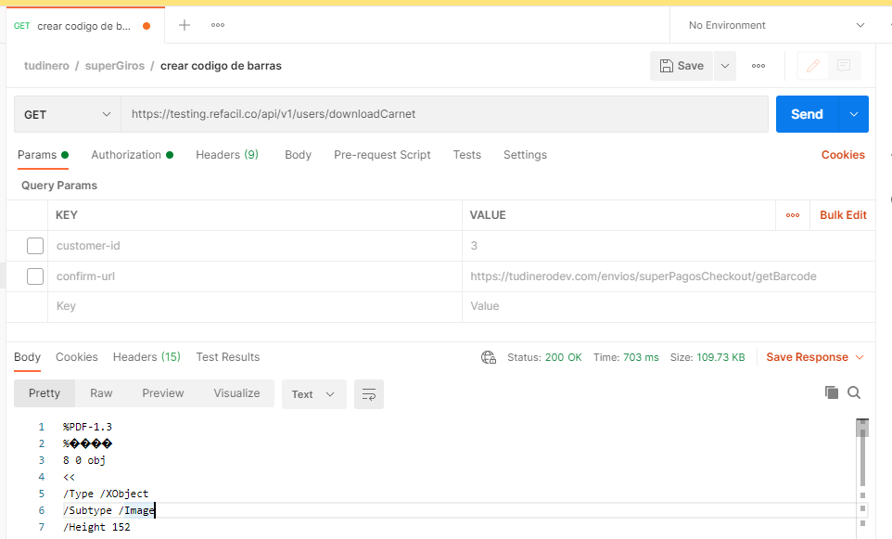
5 | Servicio web para crear link de cobro: | POST | https://testing.refacil.co/api/v1/transaction/createPse | Authentication | {"message": "Hay otra transacción abierta procesándose, intente de nuevo en unos minutos"} | 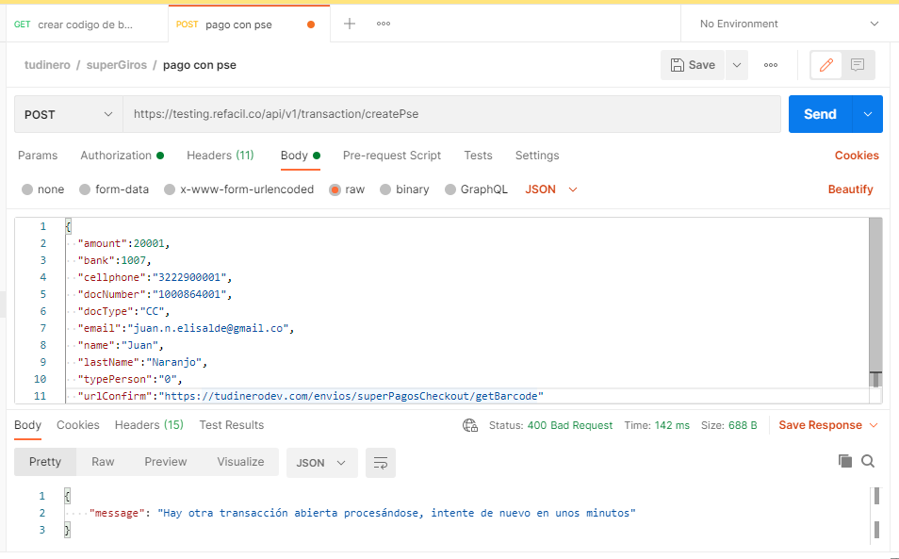
6 | Servicio web para crear link de cobro: sin amount | POST | https://testing.refacil.co/api/v1/transaction/createPse | Authentication | {"message": "Valor invalido"} | 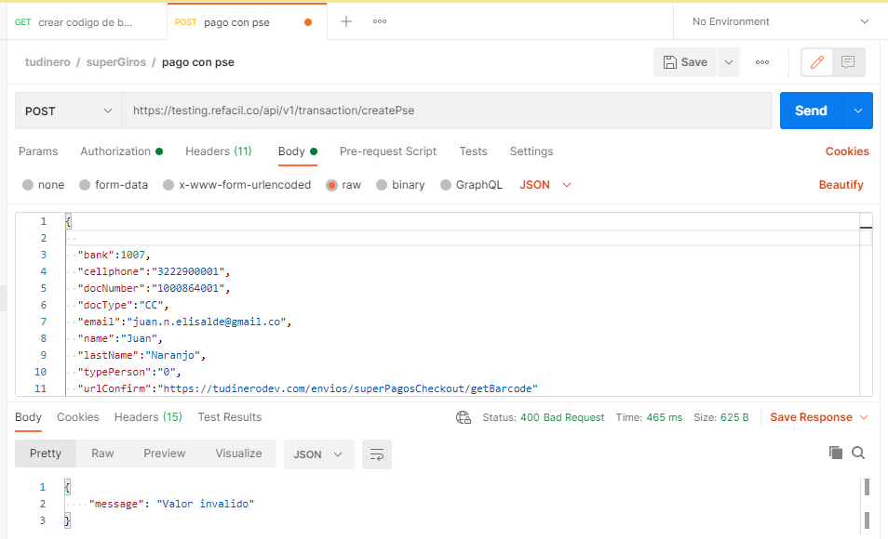
7 | Servicio web para crear link de cobro: sin bank | POST | https://testing.refacil.co/api/v1/transaction/createPse | Authentication | {"message": "Hay otra transacción abierta procesándose, intente de nuevo en unos minutos"} | 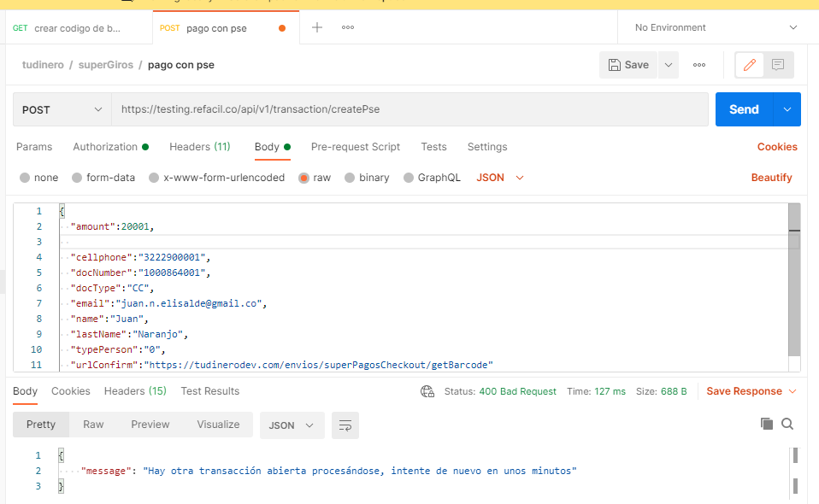
8 | servicio web para crear link de cobro: sin cellphone | POST | https://testing.refacil.co/api/v1/transaction/createPse | Authentication | {"message": "Hay otra transacción abierta procesándose, intente de nuevo en unos minutos"} | 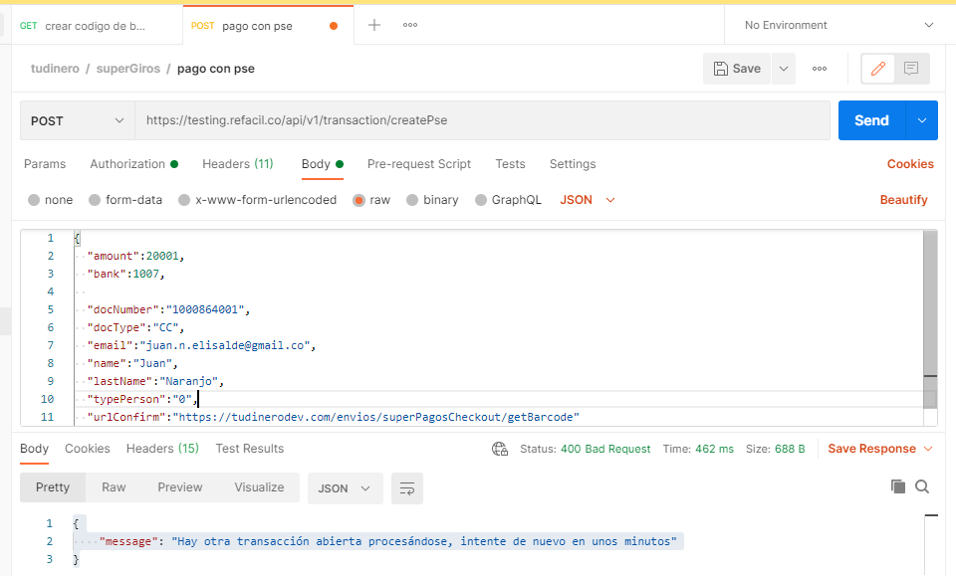
9 | servicio web para crear link de cobro: sin docnumber | POST | https://testing.refacil.co/api/v1/transaction/createPse | Authentication | {"message": "Hay otra transacción abierta procesándose, intente de nuevo en unos minutos"} | 